01 Mandatos
Contenidos
Análisis de mandatos legales |  | SPPD-01

Nombre de la institución:
1 | 2 | 3
Nombre de la norma, número y año | Atribuciones que le asigna la norma | Población a atender

Orientaciones:
El Análisis de mandatos legaltes tiene como propósito establecer el “para qué” fue creada la institución, sus atribuciones y quienes son los destinatarios, que equivalen a la población a atender con la entrega de productos que presta la institución.
Columna (1): Describa los mandatos relacionados con la institución, inicie con los de mayor nivel como la Constitución Política de la República, tratados y convenios internacionales ratificados por el Estado de Guatemala, leyes emitidas por el Congreso de la República que pueden ser leyes constitucionales y leyes ordinarias y llegue a las disposiciones emitidas por el organismo ejecutivo o disposiciones reglamentarias (por ejemplo el reglamento interno de la institución), analice uno a uno estos cuerpos legales.
Columna (2): Identifique las funciones y/o áreas de acción institucional que le corresponden en cumplimiento a la norma.
Columna (3): Indique la población a la que sirve la institución de acuerdo al mandato legal.

02 AnalisisPolíticas
Contenidos
Análisis de políticas públicas |  |  |  |  |  |  | SPPD-02

Nombre de la institución:

Instrucciones:
Identificar las políticas directamente relacionadas

No. | Nombre de la política pública y fecha de vigencia | Población afectada | Meta | Política* | Modalidades de inclusión | Responsable de incorporar en el que hacer institucional | Responsable de verificar la incorporación

 | Orientaciones:
 | Complete las primeras tres columnas con los datos contenidos en la política, en la cuarta columna indique cómo la institución incluirá la política en su quehacer institucional. Puede ser en los productos, instalaciones, reglas de convivencia, etc.
 | * Consultar el numeral 3.1.2 Paso 2. Análisis de políticas públicas, de la Guía PEI; en relación a la aplicación de la columna "Política"

04 Vinculación Inst
Contenidos
Vinculación institucional a K´atun 2032, Agenda 2030, Prioridades Nacionales de Desarrollo -PND-, MED y PGG |  |  |  |  |  |  |  |  |  |  | SPPD-04

Nombre de la institución:

Instrucciones:
La institución deberá con base a la matriz 03 Alineación-Vinculación, realizar el análisis de vinculación estratégica, organizar y nombrar responsables de las modalidades de inclusión que se integrarán en el que hacer institucional para asegurar su cumplimiento.

No. | Eje K´atun | ODS | PND | MED | 99 metas (16 + 83) | Indicador PND | RED | PGG | Modalidades de inclusión | Responsable de incorporarlo | Responsable de verificar

 | Orientaciones
 | Para realizar este análisis la institución revisará la herramienta de referencia 03- Análisis de vinculaciones. Es importante organizar y nombrar responsables de las modalidades de inclusión que se integrarán en el que hacer institucional para asegurar su cumplimiento

05 EnfoquesPlani
Contenidos
Vinculación con los enfoques de la planificación |  |  |  | SPPD-05

Nombre de la institución:

Instrucciones:
La institución deberá identificar en la tabla que incluye el detalle de los enfoques, los elementos que aplican y definir las vías en las que los incorporará en el que hacer institucional.

No. | Enfoques | Modalidades de inclusión | Responsable de incorporarlo | Responsable de verificar
 | Equidad

 | Cambio climático

 | Gestión integral del riesgo (ambiental, laboral u otro)

 | Orientaciones:
 | El formato de la tabla contiene en la primera columna el detalle de los enfoques para que la institución se circunscriba a incluir en la columna de la derecha la forma o modalidad en la que se incorporará cada enfoque en el quehacer institucional, así como los responsables de incorporar y verificar la inclusión de los enfoques en el que hacer institucional. La aplicación del enfoque de Gestión por Resultados, se aplica según uso de las herramientas: 05 Modelos GpR, 06 Población, 07 A Jerarq y 8 Matriz PEI.

06 Modelos GpR
Contenidos
Vinculación a planes estratégicos sectoriales -PES- | SPPD_06

Nombre de la institución:

Instrucciones:
Los problemas más relevantes de los sectores y sus causas han sido analizados en los PES, y sus resultados y cadenas de valor han sido desarrollados, por eso es importante iniciar por determinar en el modelo conceptual, los factores causales que le competen a la institución, según fue definido en dicho plan y achurarlos.
Para elaborar los modelos GpR, consultar el aparatado 3.2. Fase 2. Vinculación y desarrollo de modelos GpR, de la Guía para elaborar PEI

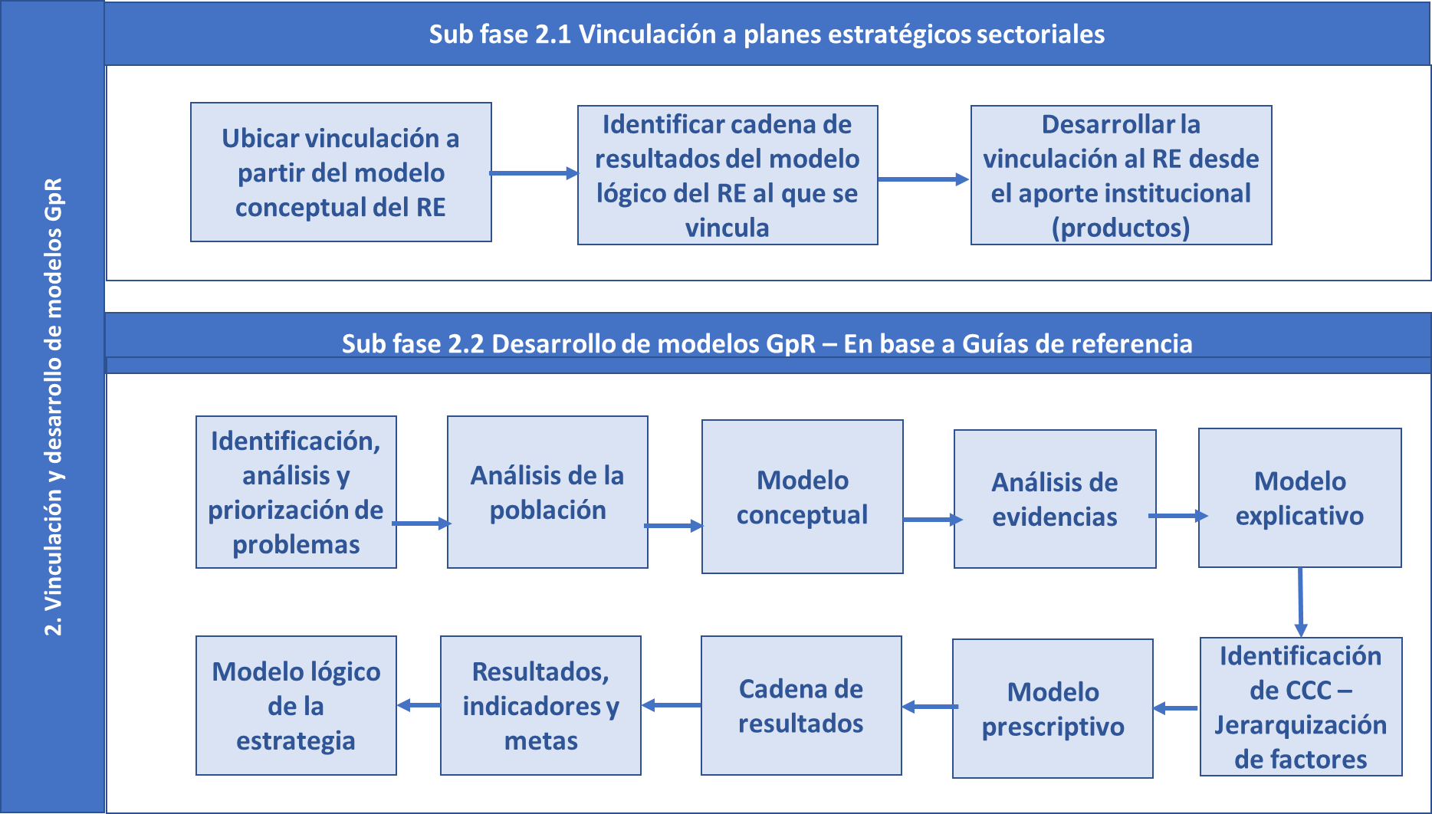

Es posible que tanto las instituciones que están vinculadas a los PES, como aquellas que no lo están, identifiquen otros problemas que, si bien no fueron considerados en el PES, cumplen con los criterios de: i) afectar negativamente al ciudadano o al ambiente, ii) que son importantes por su magnitud e implicaciones; y iii) que requieren la participación de varias instituciones para su solución. En ese caso procede aplicar el método GpR, según los pasos que se muestran en la ilustración siguiente, utilizando para ello las guías de referencia: “Guía Conceptual de Planificación y Presupuesto por Resultados” y “Guía Conceptual y Metodológica para la elaboración de PES”. Para cada uno de los pasos se incluye el lugar de las guías que pueden ser consultadas.

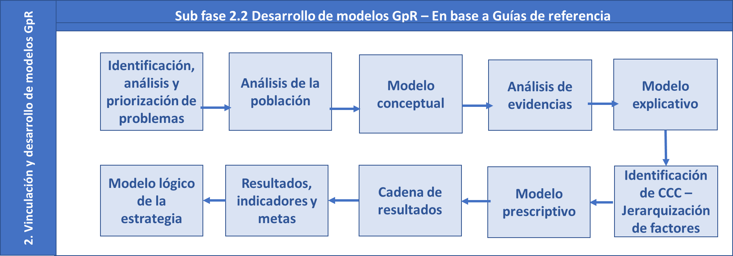

07 Población
Contenidos
ANÁLISIS DE POBLACIÓN |  |  |  |  |  |  |  |  |  |  |  |  | SPPD-07

Instrucciones:
Delimitar a la población que es afectada por el problema (o los problemas), identificando tanto sus características internas como externas, para establecer con precisión en que población (la elegible) se enfocará la atención por medio de la entrega de productos. El análisis de población se realiza en función al número de problemas priorizados, ejemplo: si priorizó dos problemas, debe de realizar dos ejercicios de análisis de población, donde identificará los productos (bienes o servicios) a entregar al ciudadano o a su entorno inmediato. Para consultar ejemplos de población por sus características internas y externas, ir al Paso 2 Formulación de resultados estratégicos y sus indicadores a partir de los problemas de desarrollo, página 30 de la Guía PES.
Descripción de la población objetivo que por mandato debe atender la institución:

Problema central | *Causa | **Población general | **Población objetivo | **Población elegible | ***Sexo |  | Rango de edad | Ubicación geográfica de la población elegible |  | Territorialización |  | Pueblo al que pertenece la población | Comunidad Lingüística
 |  |  |  |  |  |  |  | Urbana | Rural | Departamento | Municipio

 |  |  |  |  | Hombres | Mujeres

* Según Modelo Conceptual
** Con base en el numeral 3.2.2.2. Análisis de Población, de la Guía para elaboración de PEI.
*** Aplica cuando el problema bajo análisis afecta a personas
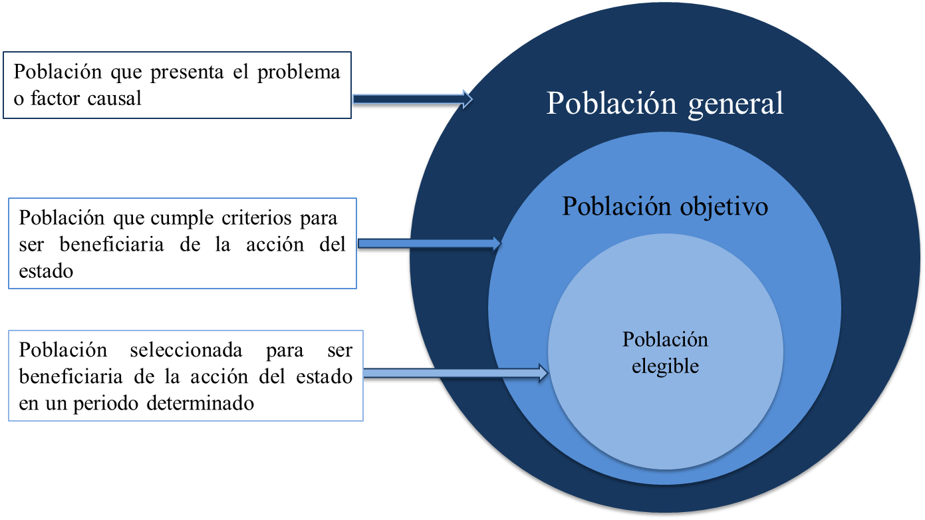

08 A Jerarq
Contenidos
Análisis de jerarquización de las causas del problema, por magnitud, evidencia y fuerza explicativa para desarrollar el modelo explicativo |  |  |  |  |  |  |  |  |  |  |  |  | SPPD-08

Ir a ANEXO 3
Instrucciones:
Con base al modelo conceptual (o modelos), realizar el análisis de jerarquización de causas del problema (o los análisis de jerarquización). Insertar o eliminar celdas para los factores directos o indirectos, según requieran los modelos a analizar. Es recomendable elaborar en FORMS (Google o Microsoft) el modelo conceptual (o modelos), para facilitar el vaciado de la información. La matriz ya trae la operación correspondiente, solo requiere que se ingrese la información, para su posterior jerarquización, que permite elaborar el modelo explicativo en función a la magnitud, evidencia y fuerza explicativa. |  |  |  |  |  |  |  | Para elaborar el análisis de Magnitud, Evidencia y Fuerza explicativa dirijase al anexo 3. Haga click en la flecha para ir a dicho anexo

Problema o condicion de desarrollo | Factores directos | Parámetros a nivel causa directa |  |  | Factores indirectos | Parámetros a nivel de causa indirecta última |  |  | Parámetros a nivel de causa indirecta última, nivel ponderada con causa directa |  |  | Factor de Jerarquización | Jerarquía
 |  | Magnitud con que se presenta en Guatemala y a nivel internacional (1 a 5) | Evidencia de la relación causal con el Resultado Estratégico (1 a 5, o Cero) | Fuerza explicativa en relación con el Resultado Estratégico (1 a 5, o Cero) |  | Magnitud con que se presenta en Guatemala y a nivel internacional (1 a 5) | Evidencia de la relación causal con la causa directa (1 a 5, o cero) | Fuerza explicativa en relación con la causa directa (1 a 5, o cero) | Magnitud Ponderada | Evidencia Ponderada | Fuerza Explicativa Ponderada
Nombre del problema central | Causa primer nivel 1. | 3.66667 | 3.44444 | 3.77778 | Causa secundaria 1.1. | 3.77778 | 3.55556 | 3.88889 | 13.85185 | 12.24691 | 14.69136 | 373.14
 |  |  |  |  | Causa 1.1.1. | 4.00000 | 3.22222 | 3.66667 | 14.66667 | 11.09877 | 13.85185 | 365.94
 |  |  |  |  | Causa secundaria a. | 3.88889 | 3.11111 | 3.55556 | 14.25926 | 10.71605 | 13.43210 | 344.33
 |  |  |  |  | Causa secundaria b. | 2.88889 | 2.33333 | 2.77778 | 10.59259 | 8.03704 | 10.49383 | 196.29
 |  |  |  |  | Causa secundaria 1.2. | 3.55556 | 2.66667 | 3.33333 | 13.03704 | 9.18519 | 12.59259 | 283.92
 |  |  |  |  | Causa secundaria 1.2.1. | 3.22222 | 2.66667 | 3.00000 | 11.81481 | 9.18519 | 11.33333 | 242.42
 |  |  |  |  | Causa secundaria 1.3. | 3.00000 | 2.55556 | 2.66667 | 11.00000 | 8.80247 | 10.07407 | 207.64
 |  |  |  |  | Causa secundaria 1.4. | 3.88889 | 3.33333 | 3.66667 | 14.25926 | 11.48148 | 13.85185 | 361.23
 | Causa primaria nivel 2. | 4.11111 | 3.55556 | 3.88889 | Causa secundaria 2.1. | 3.88889 | 3.22222 | 3.77778 | 15.98765 | 11.45679 | 14.69136 | 418.05
 |  |  |  |  | Causa secundaria 2.1.1. | 3.88889 | 3.44444 | 3.66667 | 15.98765 | 12.24691 | 14.25926 | 423.77
 |  |  |  |  | Causa secundaria 2.1.2. | 3.88889 | 3.77778 | 4.00000 | 15.98765 | 13.43210 | 15.55556 | 463.44
 |  |  |  |  | Causa secundaria 2.2. | 3.77778 | 3.44444 | 3.77778 | 15.53086 | 12.24691 | 14.69136 | 418.37
 |  |  |  |  | Causa secundaria 2.3. | 3.55556 | 3.55556 | 3.55556 | 14.61728 | 12.64198 | 13.82716 | 386.91
 |  |  |  |  | Causa secundaria 2.3.1. | 4.00000 | 3.77778 | 4.00000 | 16.44444 | 13.43210 | 15.55556 | 476.69
 |  |  |  |  | Causa secundaria 2.3.2. | 3.33333 | 3.22222 | 3.55556 | 13.70370 | 11.45679 | 13.82716 | 346.48
 |  |  |  |  | Causa secundaria 2.3.3. | 3.55556 | 3.33333 | 3.55556 | 14.61728 | 11.85185 | 13.82716 | 375.36 | 756.7
 | Causa primer nivel 3. | 3.66667 | 3.77778 | 4.33333 | Causa secundaria 3.1. | 3.88889 | 3.00000 | 3.55556 | 14.25926 | 11.33333 | 15.40741 | 381.30
 |  |  |  |  | Causa secundaria 3.1.1. | 3.11111 | 3.00000 | 3.44444 | 11.40741 | 11.33333 | 14.92593 | 299.55
 |  |  |  |  | Causa secundaria 3.2. | 4.33333 | 4.11111 | 4.44444 | 15.88889 | 15.53086 | 19.25926 | 552.78
 |  |  |  |  | Causa secundaria 3.3. | 4.33333 | 3.88889 | 4.22222 | 15.88889 | 14.69136 | 18.29630 | 524.14
 |  |  |  |  | Causa secundaria 3.3.1. | 4.33333 | 4.00000 | 4.11111 | 15.88889 | 15.11111 | 17.81481 | 523.16
 |  |  |  |  | Causa secundaria 3.3.2. | 3.88889 | 3.00000 | 3.44444 | 14.25926 | 11.33333 | 14.92593 | 374.44
 |  |  |  |  | Causa secundaria 3.4. | 3.66667 | 3.88889 | 4.22222 | 13.44444 | 14.69136 | 18.29630 | 443.50
 |  |  |  |  | Causa secundaria 3.4.1. | 3.33333 | 3.33333 | 3.33333 | 12.22222 | 12.59259 | 14.44444 | 330.45
 | Causa primer nivel 4. | 4.22222 | 3.88889 | 4.00000 | Causa secundaria 4.1. | 3.33333 | 3.33333 | 3.77778 | 14.07407 | 12.96296 | 15.11111 | 395.12
 |  |  |  |  | Causa secundaria 4.1.1. | 4.88889 | 4.11111 | 4.44444 | 20.64198 | 15.98765 | 17.77778 | 696.99
 |  |  |  |  | Causa secundaria 4.2. | 4.11111 | 3.55556 | 3.77778 | 17.35802 | 13.82716 | 15.11111 | 502.31
 |  |  |  |  | Causa secundaria 4.3. | 4.11111 | 3.55556 | 3.88889 | 17.35802 | 13.82716 | 15.55556 | 510.03
 |  |  |  |  | Causa secundaria 4.3.1. | 3.88889 | 4.11111 | 4.00000 | 16.41975 | 15.98765 | 16.00000 | 525.23

09 Matriz PEI
Contenidos
Resumen de resultados, metas e indicadores |  |  |  |  |  |  |  |  |  |  |  |  |  |  |  |  |  | SPPD-09

Vinculación institucional |  |  |  |  |  |  |  | Resultado institucional |  |  |  | Nombre del indicador | Línea base * |  |  | Fórmula de cálculo | Magnitud del indicador (meta a alcanzar)
 |  |  |  |  |  |  |  | Descripción de resultado | Nivel de resultado
Prioridad Nacional de Desarrollo | Meta Estratégica de Desarrollo | 99 metas (16 + 83) | Política General de Gobierno 2020-2024 |  |  |  | RED |  | Final | Intermedio | Inmediato |  | Año | Dato absoluto | Dato relativo % |  | Dato absoluto | Dato relativo %
 |  |  | Pilar | Objetivo Sectorial | Acción Estratégica | Meta

Nota: | *Línea base: Dato de comparación con el que cuenta la institución, puede ser como mínimo uno o dos años antes de la formulación. Debe presentarse en datos absolutos.

10 F Indicador
Contenidos
Ficha del indicador (seguimiento) |  |  |  |  |  | SPPD-10
Nombre de la institución:
Nombre del Indicador
Categoría del Indicador | De Resultado Institucional
Meta de la Política General de Gobierno asociada
Política Pública Asociada

Descripción del Indicador
Interpretación
Fórmula de cálculo

Ámbito geográfico | Nacional | Regional | Departamento | Municipio

Frecuencia de la medición | Mensual | Cuatrimestral | Semestral | Anual

Tendencia del Indicador | 2023 | 2024 | 2025 | 2026 | 2027
Años
Valor del indicador (en datos absolutos y relativos ) | 55%

Línea Base
Año | Meta en datos absolutos
2016 | 100

Medios de Verificación
Procedencia de los datos
Unidad Responsable
Metodología de Recopilación

Plan Operativo Multianual
Producción asociada al cumplimiento de la meta |  |  |  |  |  |  | Esta parte se llena al tener definida la matriz POM
Productos | Indicadores |  | Subproductos |  | Indicadores
Listar los productos (bienes o servicios generados por la institución que contribuyen de manera directa o indirecta al cumplimiento de la meta | Listar los indicadores que corresponden a los productos identificados |  | Listar los subproductos (bienes o servicios generados por la institución que contribuyen de manera directa o indirecta al cumplimiento de la meta |  | Listar los indicadores que corresponden a los subproductos identificados

Notas técnicas:

11 Visión, Misión, Val
Contenidos
Visión, Misión y Valores |  |  |  |  | SPPD-11
 | Nombre de la institución:
Visión |  | Preguntas que ayudan a definir la Visión | Ejemplo de respuesta | Formulación de la visión
La visión sustantiva expresa la imagen objetivo que la institución espera lograr, a través de su contribución trascendente, en las condiciones de la población que constituye su clientela última y a cuyas necesidades orienta su atención. |  | ¿Cuáles son las condiciones de la población a atender en función del mandato institucional? | “La calidad de educación en Guatemala es baja ya que el País no está considerado dentro de los 10 países latinoamericanos con mejor educación y a nivel mundial ocupa el lugar 105”
 |  | ¿Cómo visualiza la institución la condición futura de esa población? | “Guatemala ha mejorado sustancialmente la calidad de la educación y se encuentra entre los 10 países latinoamericanos con mejor educación en 2030”

Misión |  | Preguntas que ayudan a definir la Misión | Forma de responder | Formulación de la misión
La misión expresa la razón de ser de la institución, su propósito fundamental en términos de las necesidades que satisface y a quiénes se dirige su acción. La base para su definición se encuentra en el Análisis de mandatos legales. |  | i) ¿Para qué existe la institución, cuál es su mandato según la ley de creación? | Somos la institución creada para… o que tiene como fin …
 |  | ii) ¿Su competencia es rectora, ejecutora, coordinadora, supervisora? | … ejercemos rectoría en… y entregamos bienes y servicios …
 |  | iii) ¿Cuáles son sus grandes ámbitos de acción? (Resumir y ordenar atribuciones en grandes categorías) | …. de prevención, recuperación y rehabilitación …
 |  | i) ¿Qué población debe atender? | ….. a la población …,
 |  | ii) ¿Qué principios nos rigen? | Nuestros principios son: Solidaridad, subsidiariedad, transparencia, probidad, eficacia, eficiencia, descentralización y participación ciudadana

No. | Valores (principios) | Describir brevemente como aplican los valores enunciados |  | Describir como los valores institucionales se aplican también hacia la población objetivo o elegible

 | Debe incluir los principios éticos que darán coherencia a la cultura organizacional y facilitarán la resolución de conflictos. Para la administración pública, los principios se encuentran en la Ley del Organismo Ejecutivo. Art. 4. Principios que rigen la función administrativa: Solidaridad, subsidiariedad, transparencia, probidad, eficacia, eficiencia, descentralización y participación ciudadana. Estos deben ser retomados en las misiones de las instituciones.

12 A Cap- FODA
Contenidos
Análisis de capacidades y FODA- |  |  |  | SPPD-12

El análisis de capacidades es importante para determinar la cantidad de productos que la institución puede entregar con la capacidad instalada que tiene y a través de ello establecer en que porcentaje se está cubriendo a la población elegible y cuáles son las brechas existentes para programar su cobertura.

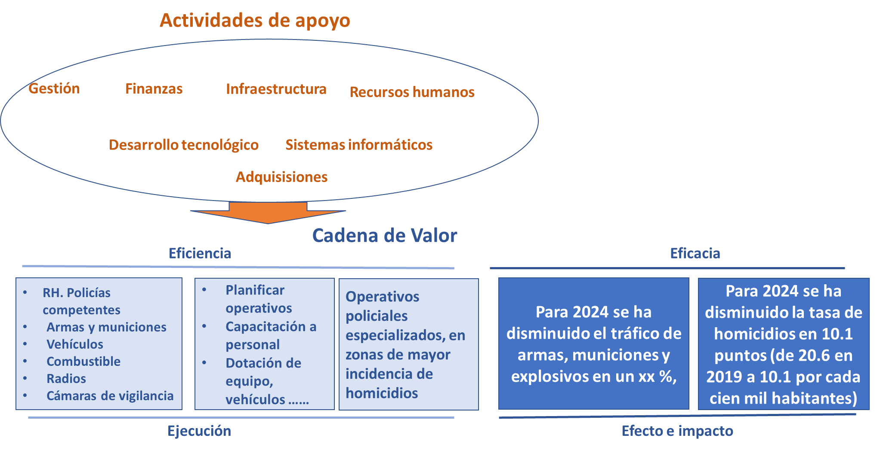
 | Análisis de capacidades
 | Elementos a considerar en el análisis

 | Análisis FODA
ESPACIO VACIO |  | FORTALEZAS | DEBILIDADES
 |  | F1 | D1
 |  | F2 | D2
 |  | F3 | D3
 |  | F4 | D4
 |  | F5 | D5
 |  | F6 | D6
 |  | F7 | D7
...
A1 |  | FA1 | DA1
A2 |  | FA2 | DA2
A3 |  | FA3 | DA3
A4 |  | FA4 | DA4
A5 |  | FA5 | DA5
A6 |  | FA6 | DA6
A7 |  | FA7 | DA7
A8 |  | FA8 | DA8
A9 |  | FA9 | DA9
A10 |  | FA10 | DA10
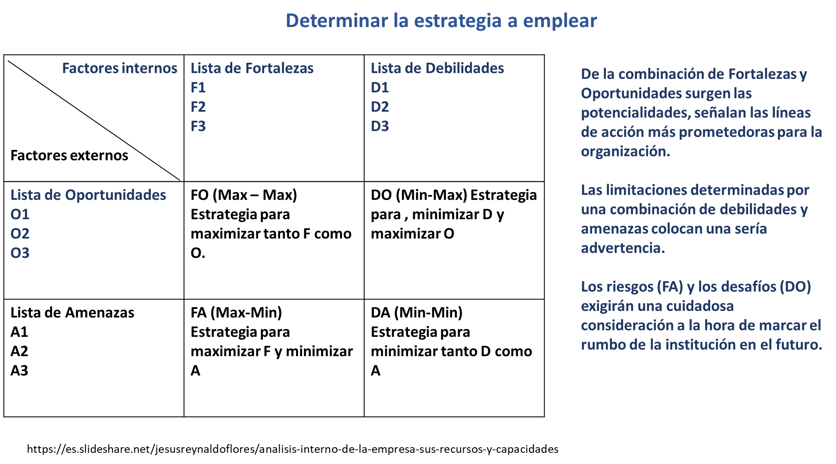

13 Análisis Actores
Contenidos
 |  |  |  |  | SPPD-13
...
(2) | (3) | (4) | Recursos | Acciones principales y como puede influir en la gestión institucional del problema | Ubicación geográfica y área de influencia
Importancia | Poder | Interés
...
1 | 0 | 1 | técnicos | Desarrollar las instrucciones de orientación local | Departamento…
1 | 0 | 1 | técnicos | Brindar la asesoría en los diferentes niveles de planificación | Nacional
...

14 POM
Contenidos
 |  |  |  |  | SPPD-14
...
2025 |  | 2026 |  | 2027
Meta física | Meta financiera | Meta física | Meta financiera | Meta física | Meta financiera
...
 | Q- |  | Q- |  | Q-
...
 | Q- |  | Q- |  | Q-
...

15 Ficha Seguimiento POM
Contenidos
Contenidos
 |  |  |  |  | SPPD-15
...
2026 |  |  | 2027
META |  |  | META
Datos Absolutos | Datos Relativos | Ejecución Estimada | Datos Absolutos | Datos Relativos | Ejecución Estimada
800 | 81.25 | 650 | 800 | 90.625 | 725
 | #DIV/0! |  |  | #DIV/0!
 | #DIV/0! |  |  | #DIV/0!
 | #DIV/0! |  |  | #DIV/0!
...

SPPD-16 POA
Contenidos
 |  |  |  |  | SPPD-16
...
Cuatrimestre 2 |  | Cuatrimestre 3 |  | Total anual
Meta física | Meta financiera | Meta física | Meta financiera | Meta física | Meta financiera
...
 | Q- |  | Q- |  | Q-
 |  |  |  |  | Q-
 |  |  |  |  | Q-
 |  |  |  |  | Q-
 | Q- |  | Q- |  | Q-
 |  |  |  |  | Q-
...

17 Acciones_Insumos
Contenidos
 |  |  |  | SPPD-17
PRECIO UNITARIO | PRECIO TOTAL | PROGRAMACION POR CUATRIMESTRE |  |  | Responsable
 |  | Cuatr. 1 | Cuatr..2 | Cuatr. 3
...

18 Ficha Seguimiento POA
Contenidos
Contenidos
 |  |  |  |  | SPPD-18
...
Cuatrimestre 3 2023 |  |  | TOTAL 2023
META |  |  | META
Datos Absolutos | Datos Relativos | Ejecución Estimada | Datos Absolutos | Datos Relativos | Ejecución Estimada
 | #DIV/0! |  | 0 | #DIV/0! | 0
 | #DIV/0! |  | 0 | #DIV/0! | 0
 | #DIV/0! |  | 0 | #DIV/0! | 0
 | #DIV/0! |  | 0 | #DIV/0! | 0
...

Anexo-1 Ruta de Trabajo
Contenidos
 |  |  |  |  |  | ANEXO SPPD-01

 |  |  |  |  | RESPONSABLE | RECURSOS NECESARIOS
Semana 4
Lun | Mar | Mie | Jue | Vie
...

Anexo-2 Clasif.Tematicos
Contenidos
Contenido PEI
CLASIFICADORES TEMÁTICOS |  | ANEXO SPPD-02
NOMBRE DE LA INSTITUCIÓN:
NOMBRE DEL CLASIFICADOR TEMATICO | PRODUCTO / SUBPRODUCTO QUE SE ASOCIA AL CLASIFICADOR TEMÁTICO | Metas al 2023
 |  | Física | Financiera
...

Anexo-3 Análisis M,E,Fe
Regresar a la jerarquización de factores causales
Anexo SPPD-03
...

